Hoja1
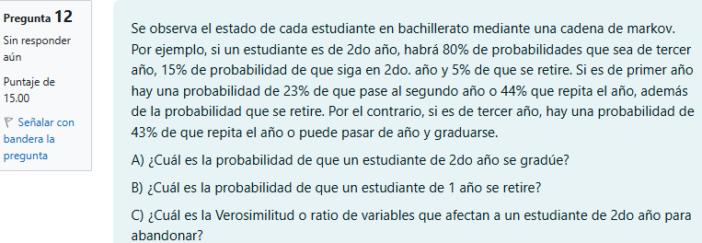

 |  |  |  |  |  |  |  | Futuro
 |  |  |  |  |  |  |  |  | 1er | 2do | 3er | Retirarse | Graduarse
 |  |  |  |  |  |  |  | 1er | 0.44 | 0.23 | 0.00 | 0.33 | 0.00 | 1.00
 |  |  |  |  |  |  | Actual | 2do | 0.00 | 0.15 | 0.80 | 0.05 | 0.00 | 1.00
 |  |  |  |  |  |  |  | 3er | 0.00 | 0.00 | 0.43 | 0.00 | 0.57 | 1.00
 |  |  |  |  |  |  |  | Retirarse | 0.00 | 0.00 | 0.00 | 1.00 | 0.00 | 1.00
 |  |  |  |  |  |  |  | Graduarse | 0.00 | 0.00 | 0.00 | 0.00 | 1.00 | 1.00

Q | 0.44 | 0.23 | 0.00 | I | 1.00 | 0.00 | 0.00 |  |  |  | Retirarse | Graduarse
 | 0.00 | 0.15 | 0.80 |  | 0.00 | 1.00 | 0.00 |  | 1er | Fase 1 | 0.6134453782 | 0.3865546218
 | 0.00 | 0.00 | 0.43 |  | 0.00 | 0.00 | 1.00 |  | 2do | Fase 2 | 0.058823529412 | 0.9411764706
 |  |  |  |  |  |  |  |  | 3er | Fase 3 | 0 | 1
(I-Q) | 0.56 | -0.23 | 0.00 | (I-Q)^-1 | 1.79 | 0.48 | 0.68
 | 0.00 | 0.85 | -0.80 |  | 0.00 | 1.18 | 1.65 |  | Respuestas
 | 0.00 | 0.00 | 0.57 |  | 0.00 | 0.00 | 1.75 |  | A) | 0.9411764706 | 94%
 |  |  |  |  |  |  |  |  | B) | 0.6134453782 | 61%
 |  |  | Verosimilitud |  |  |  |  |  | C) | 0.0625 | 6%
 |  |  | 1.5869565217
 |  |  | 0.0625
 |  |  | 0

